画面イメージ
詳細設計書 | プロジェクト名 | 新人研修 | 論理名称 | ホーム画面 | 改訂日 | 2026-04-13
 | システム名 | 備品管理アプリ | 物理名称 | Home | 改訂者 | 成瀬小春

画面イメージ

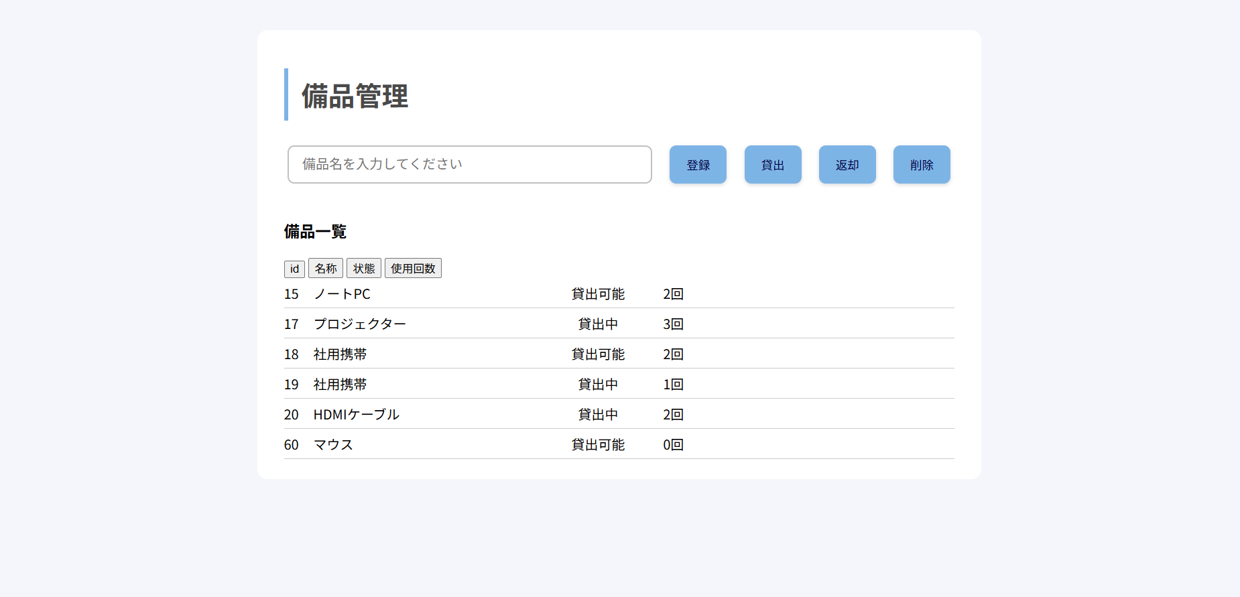

検索フォーム

IO関連図
詳細設計書 |  |  | プロジェクト名 |  | 新人研修 |  |  | 論理名称 |  | ホーム画面 | 改訂日 | 2026-04-13
 |  |  | システム名 |  | 備品管理アプリ |  |  | 物理名称 |  | Home | 改訂者 | 成瀬小春

I/O関連図

ホーム画面

DB

検索フォーム

入出力ファイル
. | I/O | 論理名称 |  | 物理名称 |  | タイプ | 拡張子 |  | 備考
1 | I/O | ホーム画面 |  | Home |  |  | .java |  | 備品一覧を表示する。
2 | I/O | 検索フォーム |  | Search |  |  | .java |  | 備品を検索し、表示する。
3 | I/O | データベース |  | Database |  |  |  |  | bihininfoとusenumのテーブルが入っている。

